Progetto
LABORATORIO DI FISICA GENERALE E CODING CON PIATTAFORMA CLOUD E POSTAZIONE DISABILI
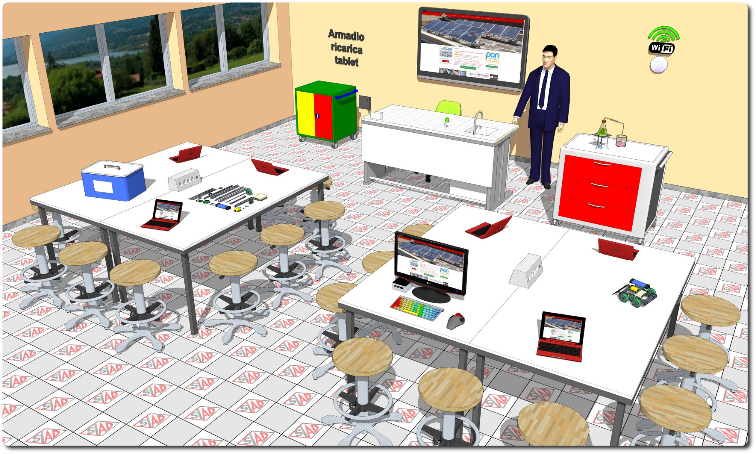
Descrizione Progetto (minore di 1300 caratteri)
OBIETTIVI Dotare la Scuola di uno spazio laboratoriale di riferimento per lo studio della Fisica Generale e del Coding, con postazione riservata ad alunni diversamente abili. LA SOLUZIONE È COMPOSTA DA: 1) Arredi tecnici, costituiti da due isole tecniche ciascuna per 12 allievi, dal banco docente con servizi e dalle sedute per tutte le postazioni; 2) Apparecchiature tecnologiche, comprendenti notebook e tablet PC, monitor interattivo funzionante senza PC, access point, dispositivo multimediale di ricarica con sistema di sicurezza a parete e postazione per studenti diversamente abili; 3) Software, costituito da piattaforma web oriented per la gestione del libretto studente; 4) Strumentazione scientifica, comprendente pack di sensori wifi fruibili in gruppi di lavoro, un complesso generale di fisica per lezioni dimostrative, 4 valigette generali di Fisica per i gruppi di lavoro, strumentazione generale di fisica e kit per la robotica. 5) Adeguamenti edilizi, comprendenti l’impianto elettrico e LAN dimensionato per il laboratorio

Click qui per la Matrice Acquisti
Click qui per il riepilogo delle Spese Generali

